Feuil1
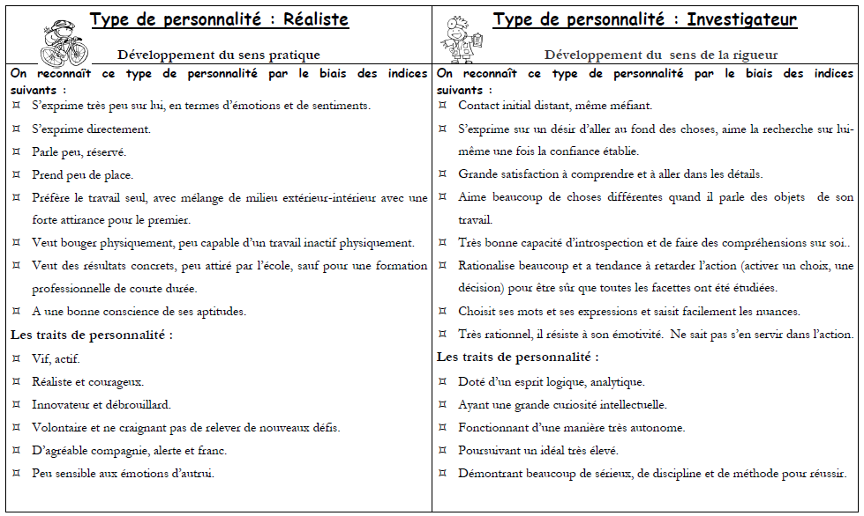
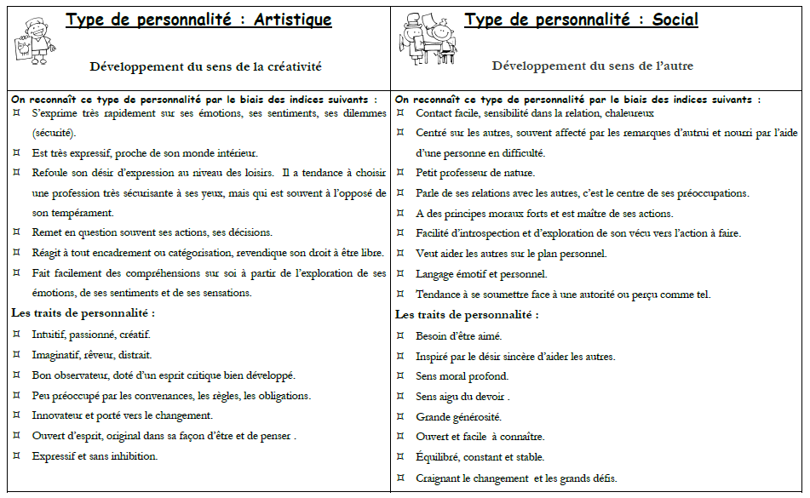
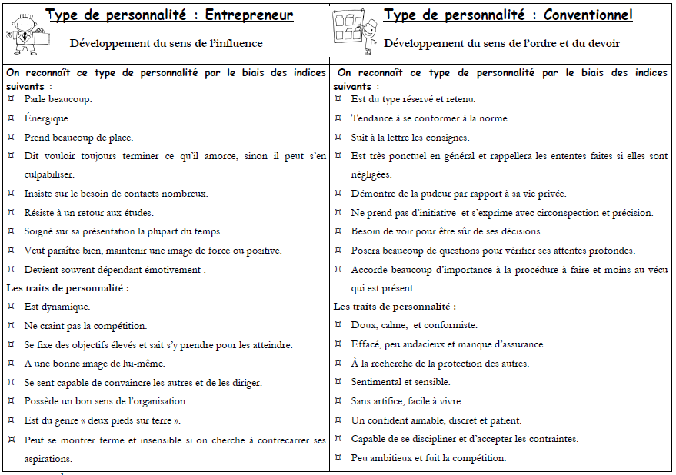
TON CODE RIASEC |  | Ton nom
Fait un "1" vis-à-vis les cases qui correspondant aux activités que tu aimerais faire ou qui pourraient t'intéresser

TABLEAU R | INSCRIT "1" | TABLEAU I | INSCRIT "1"
Réparer des appareils électriques |  | Lire des revues ou des livres scientifiques
Réparer des automobiles |  | Travailler dans un laboratoire
Réparer des appareils mécaniques |  | Travailler sur un projet scientifique
Effectuer des travaux de menuiserie |  | Étudier une théorie scientifique
Suivre un cours d’initiation à la technologie (ex. : atelier, art industriel) |  | Travailler avec des produits chimiques
Suivre un cours de dessin mécanique |  | Résoudre des problèmes pratiques à l’aide des mathématiques
Suivre un cours d’ébénisterie |  | Suivre un cours de physique
Suivre un cours de mécanique automobile |  | Suivre un cours de chimie
Travailler avec un mécanicien ou un technicien |  | Suivre un cours de mathématique
Travailler dehors |  | Suivre un cours de biologie
Conduire des machines motorisées |  | Étudier des problèmes techniques
Total | 0 | Total | 0

TABLEAU A | INSCRIT "1" | TABLEAU S | INSCRIT "1"
Faire des croquis, dessiner ou peindre |  | Être membre d’un conseil étudiant
Concevoir des meubles, des vêtements ou des affiches |  | Visiter des sites Internet parlant de problèmes sociaux
Jouer d’un instrument de musique dans un groupe ou un orchestre |  | Travailler pour un organisme d’aide humanitaire
Apprendre à jouer d’un instrument de musique |  | Aider les autres à régler leurs problèmes personnels
Faire de la photographie |  | Observer les comportements humains
Écrire des pièces de théâtre ou des romans |  | Lire des articles ou des livres sur la psychologie
Suivre un cours d’art |  | S’occuper de la radio étudiante
Arranger ou composer de la musique de toutes sortes |  | Faire de l’aide aux devoirs
Travailler avec un artiste, un écrivain ou un sculpteur talentueux |  | Superviser les activités de personnes souffrant d’un handicap
Donner un spectacle (danse, chant, théâtre, etc.) |  | Être animateur auprès d’enfants
Lire des articles artistiques, littéraires ou musicaux |  | Travailler comme bénévole
Total | 0 | Total | 0

TABLEAU E | INSCRIT "1" | TABLEAU C | INSCRIT "1"
Apprendre les stratégies de gestion d’une entreprise (publicité, finance…) |  | Remplir un formulaire
Posséder ma propre entreprise |  | Additionner, soustraire, multiplier ou diviser des chiffres
Assister à une conférence sur les techniques de vente |  | Utiliser un logiciel de traitement de textes
Suivre un cours d’administration ou de leadership |  | Tenir à jour son budget
Agir comme directeur d’un groupe |  | Mettre sur pied un système de classement (papier, livres, collections…)
Superviser le travail des autres |  | Suivre un cours de comptabilité
Rencontrer des dirigeants d’entreprise |  | Suivre un cours de mathématique
Diriger un groupe qui vise à réaliser un objectif |  | Faire une liste : épicerie, cadeaux…
Participer à une campagne électorale |  | Suivre fidèlement des consignes et/ou des étapes
Développer mes qualités entrepreneuriales |  | Mettre à jour son agenda
Lire la section des affaires dans les journaux (bourse, actions…) |  | Travailler dans un bureau
Total | 0 | Total | 0

Fait un "1" vis-à-vis les cases qui correspondant aux activités que tu accomplis ou tu penses accomplir facilement

TABLEAU R | INSCRIT "1" | TABLEAU I | INSCRIT "1"
Je peux faire un dessin à l’échelle |  | Je peux résoudre des problèmes mathématiques
Je peux changer l’huile d’une automobile ou un pneu |  | Je peux procéder à une expérience scientifique
J’ai déjà utilisé des outils comme une perceuse ou machine à coudre |  | Je comprends le fonctionnement du système solaire
Je peux refaire les finitions d’un meuble ou d’un objet en bois |  | Je peux me servir de la règle de Pythagore
Je peux effectuer de simples réparations d’électricité |  | Je peux me servir d’un ordinateur pour étudier un problème scientifique
Je peux réparer des meubles |  | Je peux décrire la fonction des globules blancs
Je peux utiliser des outils de menuiserie |  | Je peux interpréter une formule chimique simple
Je peux effectuer de simples réparations de plomberie |  | Je comprends pourquoi les satellites fabriqués par les hommes ne s’écrasent pas
Je peux fabriquer des petits articles en bois |  | Je peux écrire un rapport scientifique
Je peux faire une multitude d’activités physiques |  | Je comprends la théorie du «big-bang»
Je peux peinturer les pièces d’une maison ou d’un appartement |  | Je comprends le rôle de l’ADN dans la génétique
Total | 0 | Total | 0

TABLEAU A | INSCRIT "1" | TABLEAU S | INSCRIT "1"
Je peux jouer d’un instrument de musique |  | Je discute aisément avec toutes sortes de gens
Je peux chanter dans une chorale |  | J’explique bien les choses aux autres
Je peux donner un spectacle musical en tant que soliste |  | Je pourrais travailler comme organisateur d’une activité entre amis
Je peux jouer dans une pièce de théâtre |  | Les gens cherchent à me raconter leurs problèmes
Je peux interpréter une scène d’un livre |  | Je peux facilement enseigner aux enfants et aux adolescents
Je peux peindre, faire une aquarelle ou sculpter |  | Je peux facilement animer des groupes
Je peux composer ou arranger une pièce musicale |  | Je réussis souvent à aider les gens en détresse
Je peux concevoir des vêtements, des affiches ou des meubles |  | Je ressens les émotions des personnes autour de moi
Je peux bien écrire des histoires ou de la poésie |  | Les gens sont très à l’aise avec moi
Je peux écrire un discours |  | Je travaille mieux avec les gens qu’avec des idées ou des choses
Je peux prendre de très belles photos |  | J'ai de la facilité à me faire comprendre même lorsque mon opinion est différente
Total | 0 | Total | 0

TABLEAU E | INSCRIT "1" | TABLEAU C | INSCRIT "1"
Je suis un bon orateur public |  | Je peux classer le courrier et d’autres documents
Je peux gérer une campagne de ventes |  | J’ai déjà eu la responsabilité de gérer le temps dans une équipe
Je peux coordonner le travail des autres |  | Je peux faire plusieurs tâches en peu de temps
Je suis une personne ambitieuse et pleine d’assurance |  | Je peux me servir d’un traitement de textes (words)
Je peux convaincre les autres d’agir selon mes exigences |  | Je peux faire des plusieurs tâches avec une calculatrice
Je suis bon vendeur |  | Je peux calculer de manière précise mon budget
Je suis un bon argumentateur |  | Je peux entrer des données avec un logiciel de classement
Je suis très persuasif |  | Je peux rédiger des lettres d’affaires
Je suis un bon planificateur |  | Je peux effectuer des tâches routinières
J’ai des aptitudes pour le leadership |  | Je suis une personne méthodique et ordonnée
Je suis bon motiver les autres lors d'un travail d'équipe |  | mon agenda est bien en ordre… il ne manque rien
Total | 0 | Total | 0

Fait un "1" vis-à-vis les métiers qui t'intéresse ou que tu est curieux d'en apprendre plus

TABLEAU R | INSCRIT "1" | TABLEAU S | INSCRIT "1"
Mécanicien d’avion |  | Conseiller d’orientation
Mécanicien d’automobile |  | Sociologue
Menuisier |  | Professeur d’école secondaire
Chauffeur de camion |  | Conseiller en toxicomanie
Arpenteur-géomètre |  | Expert en délinquance juvénile
Inspecteur de la construction |  | Orthophoniste
Réparateur d’appareils radio Conseiller matrimonial |  | Travailleur social
Opérateur de locomotive |  | Psychologue clinicien
Machiniste |  | Professeur de sciences sociales
Électricien |  | Conseiller en loisir
Fermier |  | Directeur de camp de jeunesse
Total | 0 | Total | 0

TABLEAU I | INSCRIT "1" | TABLEAU E | INSCRIT "1"
Météorologue |  | Acheteur
Biologiste |  | Professionnel de la publicité
Astronome |  | Représentant de compagnie
Technicien de laboratoire médical |  | Cadre commercial
Anthropologue |  | Agent de sécurité
Chimiste |  | Vendeur
Chercheur scientifique |  | Agent immobilier
Rédacteur d’articles scientifiques |  | Gérant de grand magasin
Géologue |  | Directeur des ventes
Botaniste |  | Directeur des relations publiques
Chimiste |  | Directeur d’un poste de télévision
Total | 0 | Total | 0

TABLEAU A | INSCRIT "1" | TABLEAU C | INSCRIT "1"
Poète |  | Comptable
Musicien |  | Réviseur de budget
Romancier |  | Comptable agréé
Acteur |  | Enquêteur de crédit
Rédacteur indépendant |  | Caissier de banque
Responsable d’arrangements musicaux |  | Expert en impôt sur le revenu
Journaliste |  | Contrôleur d’inventaire
Artiste |  | Opérateur d’ordinateur
Chanteur |  | Analyste financier
Compositeur |  | Estimateur de coûts
Sculpteur |  | Commis à la paye
Total | 0 | Total | 0


de 1 à 5, donne toi une note sur tes aptitudes dans ces domaines

TABLEAU E | DE 1 À 5
Aptitudes mécanique
Aptitudes scientifique
Aptitudes artistique
Aptitudes pour l'enseignement
Aptitudes pour la vente
Aptitudes pour l'organisation
Aptitudes manuelle
Aptitudes mathématiques
Aptitudes musicale
Pour la compréhension des autres
Pour la gestion
Pour le travail de bureau

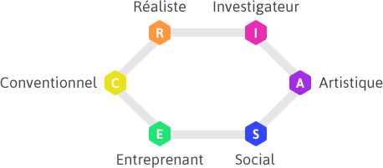
R= | 0
I= | 0
A= | 0 | Écris ton code ici:
S= | 0
E= | 0
C= | 0

